상품제안서
코끼리 스탠드 듀어코일 3IN1 동시충전 고속무선충전기(워치전기종호환) | 상품코드: S45905

 |  |  |  |  |  |  | 02-713-8555 | www.synergygift.co.kr
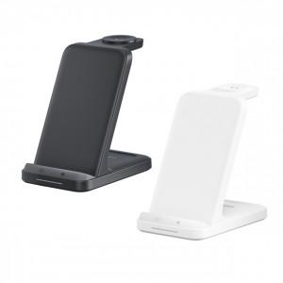

【상세/제작정보】 | <p><span style="font-size: 14pt;">※ 100개 미만 선물포장 진행시 60,000원(VAT별도) 비용 발생 됩니다.</span></p>

【인쇄/포장옵션】 | 실크, 레이저 / 포장지포장

【공급단가】 | 수량 | 30~ | 100~ | 300~ | 500~ | 1,000~
*VAT별도 | 블랙 | 18,470원 | 17,300원 | 16,580원 | 16,290원 | 16,140원
 | 화이트 | 18,470원 | 17,300원 | 16,580원 | 16,290원 | 16,140원

【상품 URL】 | https://www.synergygift.co.kr:443/src/goods_detail.php?gdno=45905

